Hud
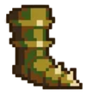

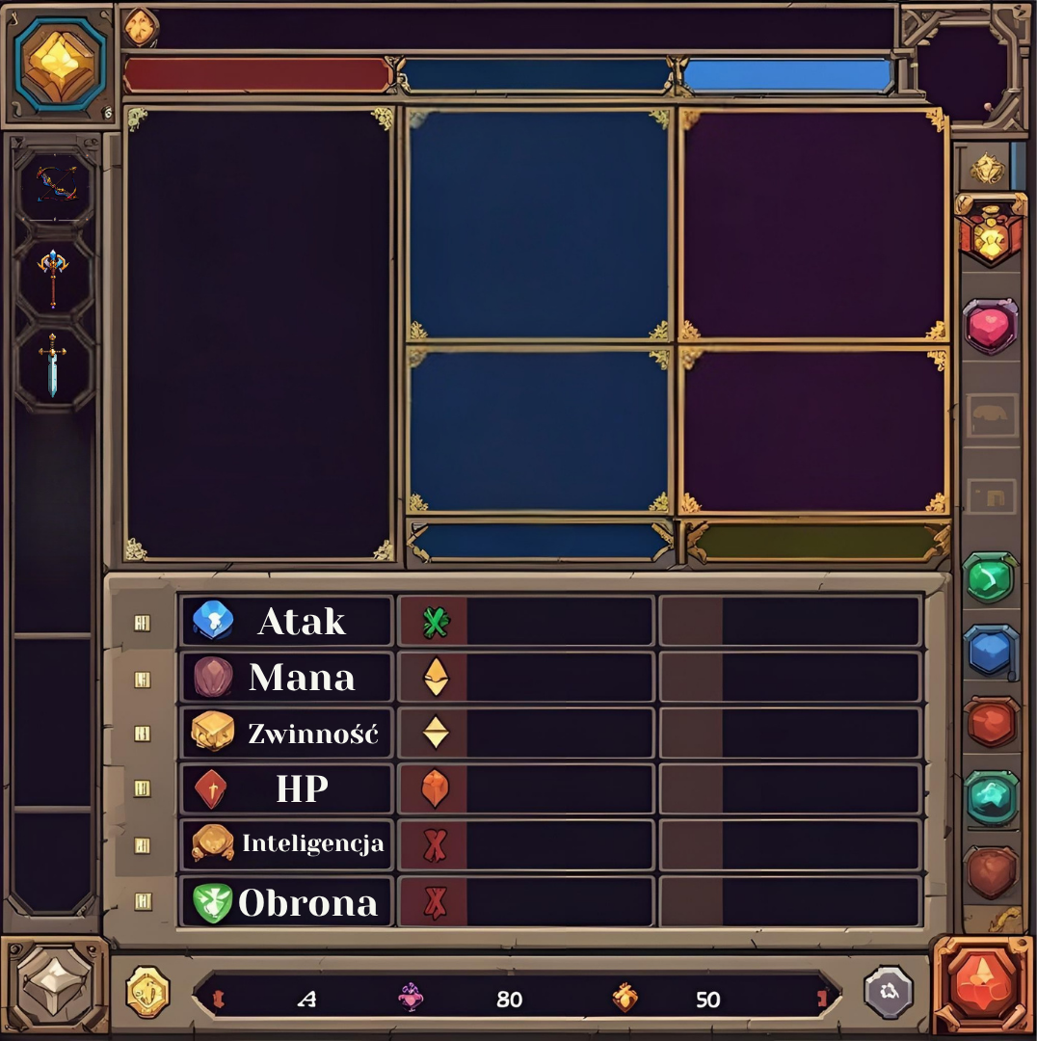
Mag |  | imgBronMag1 | imgBronLuk1 | imgBronWoj1 | imgHelm1 | imgZbroja1 | imgButy1
Wojownik |  | imgBronMag2 | imgBronLuk2 | imgBronWoj2 | imgHelm2 | imgZbroja2 | imgButy2
Lucznik |  | imgBronMag3 | imgBronLuk3 | imgBronWoj3 | imgHelm3 | imgZbroja3 | imgButy3


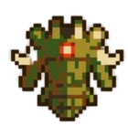

Mag |  | imgBronMag3 |  |  | imgHelm3 | imgZbroja3 | imgButy3
1 |  | 3
 | imgBronMag3 |  |  |  | 3 | 3 | 3

